簡単な使い方
ネオモバの定期買付は | 参考：値幅制限表
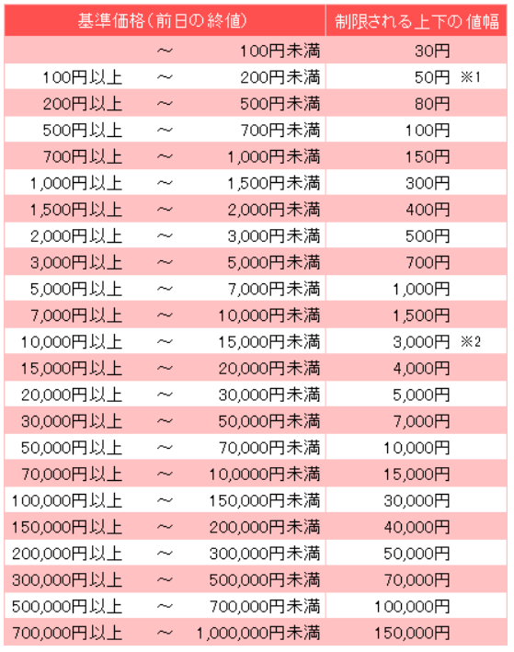
・値幅上限を超える金額

の指定でしか約定する事が出来ません。(株が買えない)

どういう事かというと

株は株価によって1日の値幅制限(最大の上昇値、最大の下落値)が決まっています。

値幅制限の最大値より上の金額で定期買付金額を設定しないと買えません。

例.1株150円の株を定期買付で買う場合

150円の値幅制限は右表より50円。
定期買付金額の設定は150円+50円ー＞ 200円 以上の設定が必要です。

値幅制限の最大値を下回る買付金額の場合、注文はキャンセルされます。

ネオモバで設定する金額
この考えに従って、当高配当PF一覧では
・定期買付の設定金額
・実際に買い付ける金額の上限値
を設定しています。

実際の定期買付金額の上限値

